附件1
陕西凯德隆装饰工程有限公司
网站设计方案 - 附件1
 |  |  |  |  |  |  |  |  |  |  |  |  |  |  |  |  | 作成者：唐灵
 |  |  |  |  |  |  |  |  |  |  |  |  |  |  |  |  | 作成日：2016/2/27

1）主菜单及子菜单内容

 |  | 首页 |  | 关于我们 |  | 产品中心 |  | 应用领域 |  | 精彩案例 |  | 咨询中心 |  | 客户服务 |  | 主菜单

 |  |  |  | 公司介绍 |  | 环保材料 |  | 工程装修 |  | 工装案例 |  | 公司动态 |  | 联系我们 |  | 子菜单
 |  |  |  | 企业理念 |  | 工艺标准 |  | 家庭装修 |  | 家装案例 |  | 行业动态 |  | 加入我们
 |  |  |  | 团队风采 |  | 施工管理
 |  |  |  | 荣誉展示

2）各主菜单下的页面内容

 | 2.1）首页

 |  |  | 首页 |  | 关于我们 |  | 产品中心 |  | 应用领域 |  | 精彩案例 |  | 咨询中心 |  | 客户服务

 |  |  | ①列出应用领域中工装和家装各三个案列图，并附简要说明。

 |  |  | ②产品中心，改为右图【城市人家装修网站】的对应内容，并做适当修正。

 |  |  | ③产品优势（图片和文字修改）

 |  |  | ④工程案列（添加最新案列）

 |  |  | ⑤最新动态

 | 2.2）公司介绍

 |  |  | 首页 |  | 关于我们 |  | 产品中心 |  | 应用领域 |  | 精彩案例 |  | 咨询中心 |  | 客户服务

 |  |  | 公司介绍 |  | 企业理念 |  | 团队风采 |  | 荣誉展示

 |  |  | 按照上面这四个子主题对页面内容进行相应修改。

 | 2.3）产品中心

 |  |  | 首页 |  | 关于我们 |  | 产品中心 |  | 应用领域 |  | 精彩案例 |  | 咨询中心 |  | 客户服务

 |  |  | 环保材料 |  | 工艺标准 |  | 施工管理

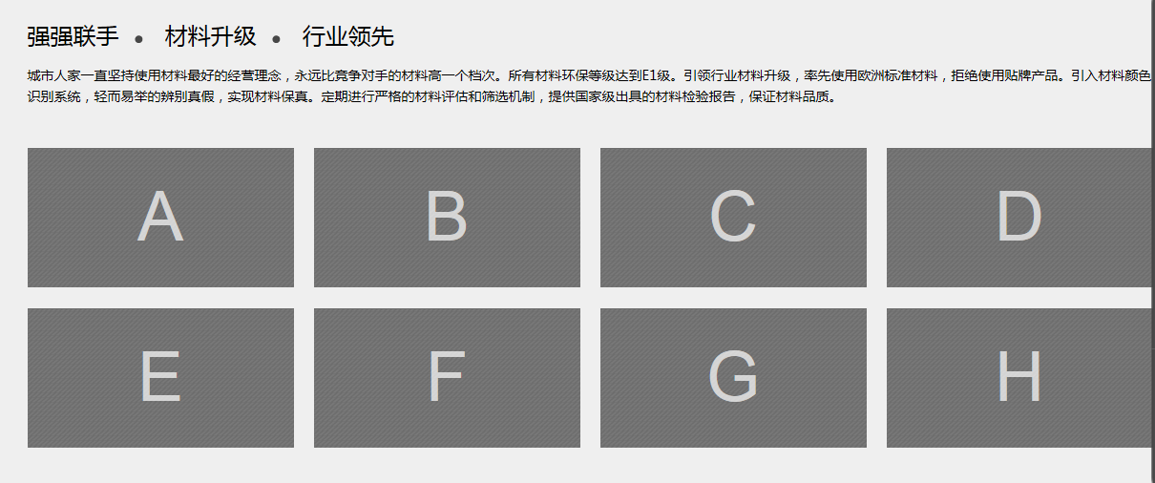
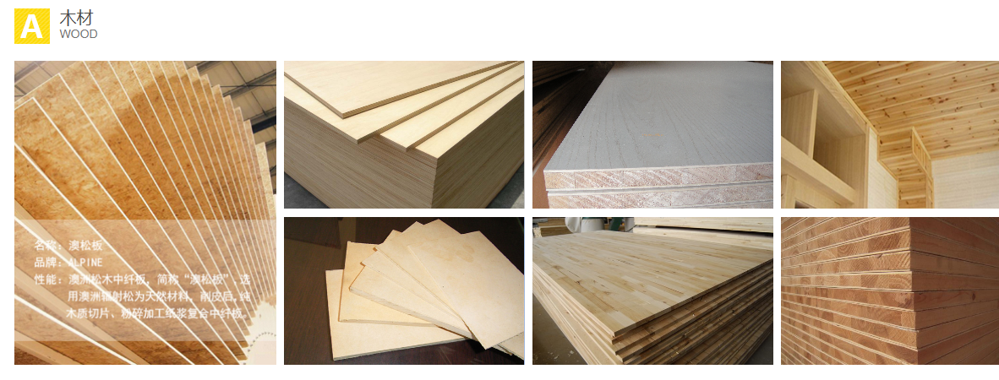
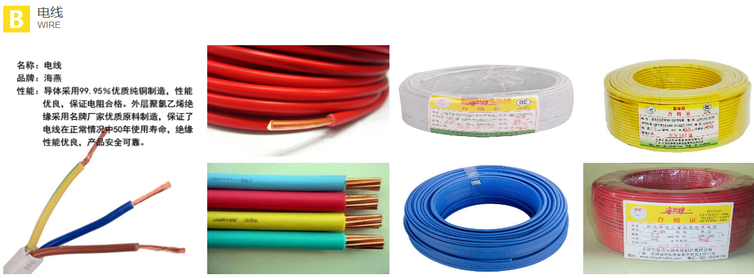
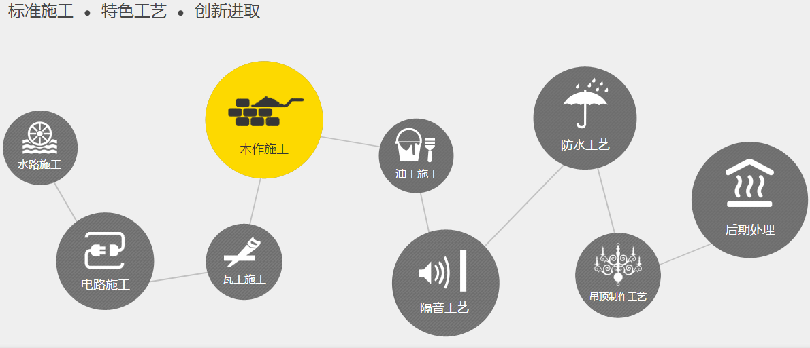
 |  |  | 仿照【城市人家装修网站】的【专家工程】主题下的内容，做适当修正。
 |  |  | 见右图

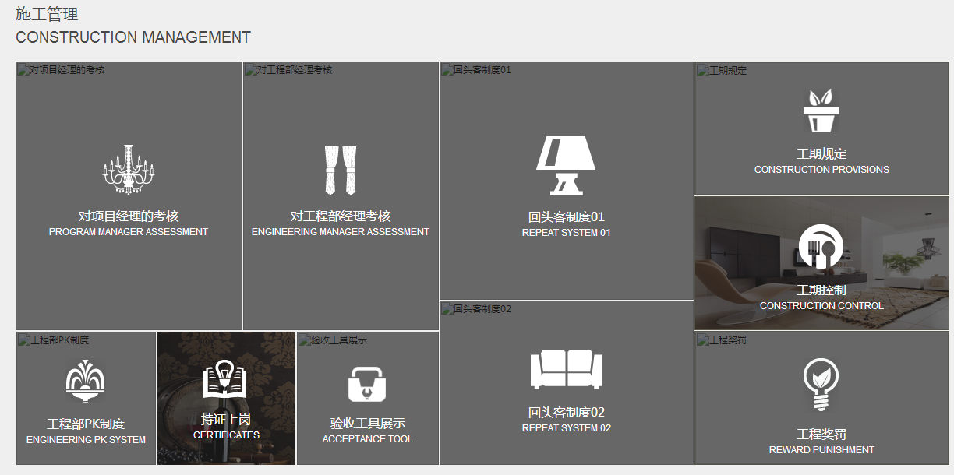

 | 2.4）应用领域

 |  |  | 首页 |  | 关于我们 |  | 产品中心 |  | 应用领域 |  | 精彩案例 |  | 咨询中心 |  | 客户服务

 |  |  | 工程装修 |  | 家庭装修

 |  |  | 对这两个子主题进行说明。

 | 2.5）精彩案例

 |  |  | 首页 |  | 关于我们 |  | 产品中心 |  | 应用领域 |  | 精彩案例 |  | 咨询中心 |  | 客户服务

 |  |  | 工装案例 |  | 家装案例

 |  |  | 列出这两个子主题的设计图。

 | 2.6）咨询中心

 |  |  | 首页 |  | 关于我们 |  | 产品中心 |  | 应用领域 |  | 精彩案例 |  | 咨询中心 |  | 客户服务

 |  |  | 公司动态 |  | 行业动态

 |  |  | 列出这两个子主题的新闻。

 | 2.7）客户服务

 |  |  | 首页 |  | 关于我们 |  | 产品中心 |  | 应用领域 |  | 精彩案例 |  | 咨询中心 |  | 客户服务

 |  |  | 联系我们 |  | 加入我们

 |  |  | 列出这两个子主题的相应内容。

技巧
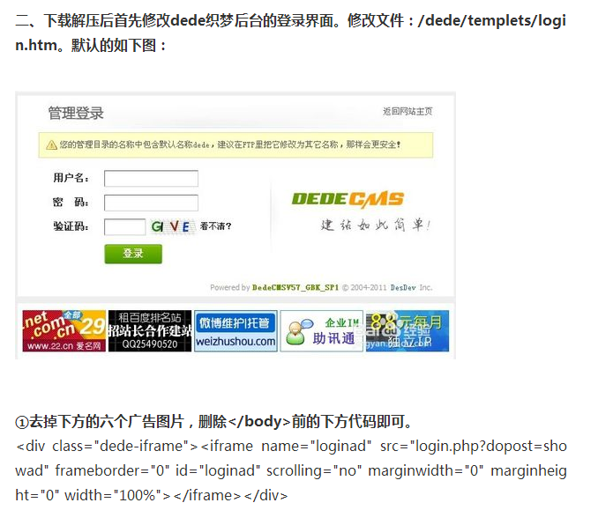
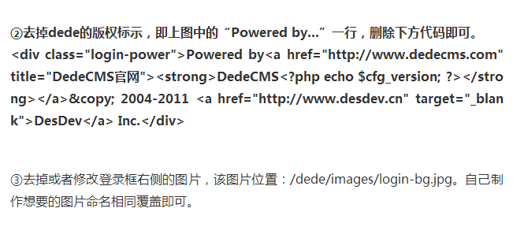
1.后台登录页面修改

